申込書
別紙①（会場参加及びWeb配信の申込み方法について）

大会記念講演及び学会の配信は「Zoom」使用します。受付後、申込者宛てに接続方法
等を御案内します。学会の会場別演題については別表を御参照ください。
 |  |  | 【申込締切：８月14日（月）】

会場参加は先着順で受付をいたします。定員になった場合は締切前でも受付を終了し、オン
ラインでの参加をお願いする場合があります。また、参加人数によっては会場の多目的室の割
当てが変更になる場合があります。変更となる場合は会場にて御案内します。

①Webフォームでの申込み（推奨）
以下のQRコードもしくはリンクからそれぞれ申請をしてください。
【記念講演（Web配信のみ）】 |  |  |  |  | 【学会 オンライン参加の場合】 |  |  |  |  |  | 【学会 会場参加の場合】

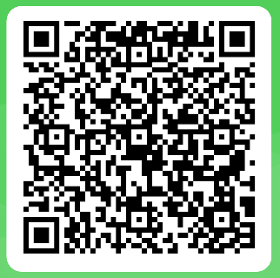
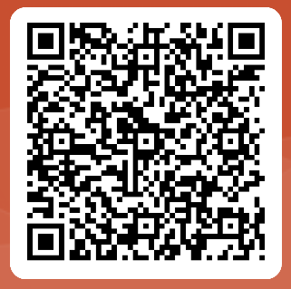

https://forms.office.com/r/teLZaa9G4p |  |  |  |  | https://forms.office.com/r/kA7DUg5TtU |  |  |  |  |  | https://forms.office.com/r/1rW48qGeyp

②Webフォームでの申込みができない場合
以下の黄色箇所に記入し、希望する区分に「○」を選択し、メールで御提出ください。

 | 【申込者】 |  |  |  |  |  |  |  |  | 令和５（2023）年 月 日
 | 所属 |  |  |  |  |  |  | 氏名
 | 電話 |  |  |  |  |  |  | メール

参加者氏名 ※申込者が参加の場合 申込者分も入力 |  | 大会 記念講演 |  |  | 学会 第１会場 |  |  | 学会 第２会場 |  |  | 学会 第３会場 |  | 学会 第４会場

 |  | Web |  |  | Web | 会場 |  | Web | 会場 |  | Web | 会場 | Web | 会場

 |  |  |  | 【問合せ先】 |  |  | 保健福祉課 地域保健担当 佐藤・三谷
 |  |  |  |  |  |  | 電話：028-623-3103
 |  |  |  |  |  |  | E–mailアドレス：koshueisei@pref.tochigi.lg.jp

